Sheet1
属性名称 | 属性类型 | 长度 | 属性说明 | 备注 | 问题 | 详细说明 | 备注
filecode | String | 30 | 委内收文编号
projectcode | String | 20 | 项目代码
declaration | BigDecimal |  | 报审概算
reviewstage | String | 64 | 评审阶段 | [项目建议书、可行性研究报告、资金申请报告、项目概算、进口设备、设备清单（国产）、设备清单（进口）、其他]八选一
projectname | String | 128 | 项目名称
ischangeEstimate | String | 2 | 是否调概 | 9=是，0或者空=否

maindeptName | String | 128 | 主办事处名称
mainDeptUserName | String | 64 | 主办事处联系人
mainDeptContactPhone | String | 64 | 主办事处联系电话
assistdeptName | String | 512 | 协办事处名称 |  | 多个协办事处怎么传入 （答：多个用逗号隔开）
assistDeptUserName | String | 512 | 协办事处联系人 |  | 多个协办事处联系人如何传入（答：多个用逗号隔开）
designcompanyName | String | 128 | 编制单位名称
builtcompanyName | String | 128 | 建设单位名称
urgencydegree | String | 16 | 缓急程度 | [一般、重大项目、急件]三选一 | 一般
yearplantype | String | 16 | 年度计划类别 | [A类、B类、C类]三选一 | C类
secrectlevel | String | 16 | 秘密等级 | [公开、秘密] | 公开
 |  |  |  | 二选一
sendusersign | String | 64 | 送件人 |  | 是否指的是主办人
sugProDealCount | Integer |  | 建议书项目处理表份数 | （备注：以下主要是项目建议书数据） | 不懂对应的是什么，是否指发改委在送审前面的审批信息 |  | 项目建议书流程有附件：申请报告、项目建议书、会议纪要、领导批示、建设标准、相关规划、其他资料 | 建议书流程申请，附件清单
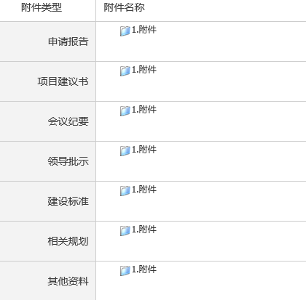
sugProDealOriginal | String | 2 | 建议书项目处理表是否有原件 | 9=是，0或者空=否
sugProDealCopy | String | 2 | 建议书项目处理表是否有复印件 | 9=是，0或者空=否
sugFileDealCount | Integer |  | 建议书文件处理表份数 |  | 同上

sugFileDealOriginal | String | 2 | 建议书文件处理表是否有原件 | 9=是，0或者空=否

sugFileDealCopy | String | 2 | 建议书文件处理表是否有复印件 | 9=是，0或者空=否

sugOrgApplyCount | Integer |  | 建议书项目单位申报表份数 |  | 建设书项目单位申报表没有看到像对应的附件

sugOrgApplyOriginal | String | 2 | 建议书项目单位申报表是否有原件 | 9=是，0或者空=否

sugOrgApplyCopy | String | 2 | 建议书项目单位申报表是否有复印件 | 9=是，0或者空=否

sugOrgReqCount | Integer |  | 建议书项目单位请示报告份数 |  | “建议书项目单位请示报告”是否对应“申请报告”。这里面的原件指的是否收到纸质稿原件吗，复印件同理？还是指是的附件的份数。

sugOrgReqOriginal | String | 2 | 建议书项目单位请示报告是否有原件 | 9=是，0或者空=否

sugOrgReqCopy | String | 2 | 建议书项目单位请示报告是否有复印件 | 9=是，0或者空=否

capitalAppReportCount | Integer |  | 资金申请报告份数 |  | 资金申请报告在建议书流程中没有相应的附件
capitalAppReportOriginal | String | 2 | 资金申请报告是否有原件 | 9=是，0或者空=否
sugProAdviseCount | Integer |  | 项目建议书份数 |  | 对应“项目建议书”，同问，复印件，原件指的是什么 | 一个项目只会报一个建议书，这个份数是指什么 (答：表单编号QR-4.3-01-A4，有该字段值，具体指什么，我们也不清楚)
sugProAdviseOriginal | String | 2 | 项目建议书是否有原件 | 9=是，0或者空=否

sugProAdviseCopy | String | 2 | 项目建议书是否有复印件 | 9=是，0或者空=否

proSugEledocCount | Integer |  | 项目建议书电子文档份数

proSugEledocOriginal | String | 2 | 项目建议书电子文档是否有原件 | 9=是，0或者空=否

proSugEledocCopy | String | 2 | 项目建议书电子文档是否有复印件 | 9=是，0或者空=否

appalyInvestment | BigDecimal |  | 申报投资 |  | 是否指的项目申报总投资
sugMeetCount | Integer |  | 建议书相关会议纪要份数 |  | 对应“会议纪要”，同问，复印件，原件指的是什么

sugMeetOriginal | String | 2 | 建议书相关会议纪要是否有原件 | 9=是，0或者空=否

sugMeetCopy | String | 2 | 建议书相关会议纪要是否有复印件 | 9=是，0或者空=否

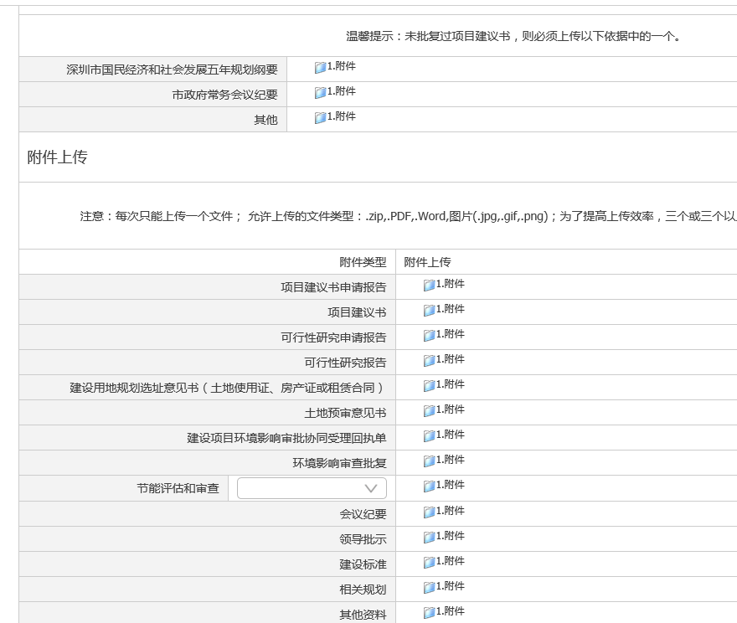
studyProDealCount | Integer |  | 可研项目处理表份数 | （备注：以下主要是可研阶段数据，审批登记表对应的表单数据） | 是否指有多少份可研？ （答：跟项目建议书份数一致） | 是否指有多少份可研？ （答：跟项目建议书份数一致） |  | 项目可研流程申请，附件清单
studyPealOriginal | String | 2 | 可研项目处理表是否有原件 | 9=是，0或者空=否 | 不懂对应的是什么，是否指发改委在送审前面的审批信息

studyProDealCopy | String | 2 | 可研项目处理表是否有复印件 | 9=是，0或者空=否

studyFileDealCount | Integer |  | 可研文件处理表份数
studyFileDealOriginal | String | 2 | 可研文件处理表是否有原件 | 9=是，0或者空=否 | 同上

studyFileDealCopy | String | 2 | 可研文件处理表是否有复印件 | 9=是，0或者空=否

studyOrgApplyCount | Integer |  | 可研项目单位申报表份数 |  | 看不懂

studyOrgApplyOriginal | String | 2 | 可研项目单位申报表是否有原件 | 9=是，0或者空=否

studyOrgApplyCopy | String | 2 | 可研项目单位申报表是否有复印件 | 9=是，0或者空=否

studyOrgReqCount | Integer |  | 可研项目单位请示报告份数 |  | 对应“可行性研究申请报告”

studyOrgReqOriginal | String | 2 | 可研项目单位请示报告是否有原件 | 9=是，0或者空=否

studyOrgReqCopy | String | 2 | 可研项目单位请示报告是否有复印件 | 9=是，0或者空=否

studyProSugCount | Integer |  | 可研项目建议书批复 |  | 对应“项目建议书”
studyProSugOriginal | String | 2 | 可研项目建议书批复是否有原件 | 9=是，0或者空=否
studyProSugCopy | String | 2 | 可研项目建议书批复是否有复印件 | 9=是，0或者空=否

studyMeetCount | Integer |  | 可研相关会议纪要份数 |  | 对应“会议纪要”

studyMeetOriginal | String | 2 | 可研相关会议是否有原件 | 9=是，0或者空=否

studyMeetCopy | String | 2 | 可研相关会议是否有复印件 | 9=是，0或者空=否

envproReplyCount | Integer |  | 可研环保批复文件份数 |  | 这个应该是对应的其中一个，不知道指的是那个
envproReplyOriginal | String | 2 | 可研环保批复文件是否有原件 | 9=是，0或者空=否

envproReplyCopy | String | 2 | 可研环保批复文件是否有复印件 | 9=是，0或者空=否

planAddrCount | Integer |  | 可研规划选址批文份数 |  | 对应“相关规划”

planAddrOriginal | String | 2 | 可研规划选址批文是否有原件 | 9=是，0或者空=否

planAddrCopy | String | 2 | 可研规划选址批文是否有复印件 | 9=是，0或者空=否

reportCount | Integer |  | 可研报告份数 |  | 对应“可行性研究报告”
reportOrigin | String | 2 | 可研报告是否有原件 | 9=是，0或者空=否
reportCopy | String | 2 | 可研报告是否有复印件 | 9=是，0或者空=否

eledocCount | Integer |  | 可研报告电子文档份数
eledocOriginal | String | 2 | 可研报告电子文档是否有原件 | 9=是，0或者空=否

eledocCopy | String | 2 | 可研报告电子文档是否有复印件 | 9=是，0或者空=否

energyCount | Integer |  | 可研节能报告份数 |  | 对应“节能评估和审查”（里面有三种附件：节能评估报告书、节能评估报告表、节能登记表）
energyOriginal | String | 2 | 可研节能报告是否有原件 | 9=是，0或者空=否

energyCopy | String | 2 | 可研节能报告是否有复印件 | 9=是，0或者空=否
governmentPurchasCount | Integer |  | 政府采购进口产品申报份数 | （备注：以下主要是进口设备数据，审批登记表对应的表单数据） | 现在未做此流程
governmentPurchasOriginal | String | 2 | 政府采购进口产品申报是否有原件 | 9=是，0或者空=否
governmentPurchasCopy | String | 2 | 政府采购进口产品申报是否有复印件 | 9=是，0或者空=否
expertArgumentCount | Integer |  | 专家论证意见份数 |  |  | 没有这个字段 （答：没有则传空值或者不传该字段值）
expertArgumentOriginal | String | 2 | 专家论证意见是否有原件 | 9=是，0或者空=否
expertArgumentCopy | String | 2 | 专家论证意见是否有复印件 | 9=是，0或者空=否

developmentCount | Integer |  | 发改委意见份数

developementOriginal | String | 2 | 发改委意见是否有原件 | 9=是，0或者空=否
developementCopy | String | 2 | 发改委意见是否复印件 | 9=是，0或者空=否
officialDisposeCount | Integer |  | 文件处理表份数
officialDisposeOriginal | String | 2 | 文件处理表是否有原件 | 9=是，0或者空=否
officialDisposeCopy | String | 2 | 文件处理表是否有原件 | 9=是，0或者空=否
managerDeptCount | Integer |  | 主管部门意见份数
managerDeptOriginal | String | 2 | 主管部门意见是否有原件 | 9=是，0或者空=否
managerDeptCopy | String | 2 | 主管部门意见是否复印件 | 9=是，0或者空=否
importProductCount | Integer |  | 进口产品目录份数
importProductOriginal | String | 2 | 进口产品目录是否有原件 | 9=是，0或者空=否

importProductCopy | String | 2 | 进口产品目录是否复印件 | 9=是，0或者空=否
ortherProjectCount | Integer |  | 其他项目资料份数
ortherProjectOriginal | String | 2 | 其他项目资料是否有原件 | 9=是，0或者空=否
ortherProjectCopy | String | 2 | 其他项目资料是否复印件 | 9=是，0或者空=否

sprcialDevicesCount | Integer |  | 设备说明书份数
sprcialDevicesOriginal | String | 2 | 设备说明书是否有原件 | 9=是，0或者空=否

sprcialDevicesCopy | String | 2 | 设备说明书是否有复印件 | 9=是，0或者空=否

projectDeclareCount | Integer |  | 项目申报表是否有份数 | （备注：以下主要是国产设备文档数据，审批登记表对应的表单数据） | 现在未做此流程

projectDeclareOriginal | String | 2 | 项目申报表是否有原件 | 9=是，0或者空=否

projectDeclareCopy | String | 2 | 项目申报表是否有复印件 | 9=是，0或者空=否

projectApplyReportCount | Integer |  | 项目申请报告份数
projectApplyReportOriginal | String | 2 | 项目申请报告是否有原件 | 9=是，0或者空=否
projectApplyReportCopy | String | 2 | 项目申请报告是否有复印件 | 9=是，0或者空=否
purchasDeviceCount | Integer |  | 采购设备清单份数

purchasDeviceOriginal | String | 2 | 采购设备清单是否有原件 | 9=是，0或者空=否

purchasDeviceCopy | String | 2 | 采购设备清单是否有复印件 | 9=是，0或者空=否

electronicDocumentCount | Integer |  | 电子文档份数

electronicDocumentOriginal | String | 2 | 电子文档是否有原件 | 9=是，0或者空=否
electronicDocumentCopy | String | 2 | 电子文档是否有复印件 | 9=是，0或者空=否
purchasDevicePactCount | Integer |  | 采购合同书份数
purchasDevicePactOriginal | String | 2 | 采购合同书是否有原件 | 9=是，0或者空=否
purchasDevicePactCopy | String | 2 | 采购合同书是否有复印件 | 9=是，0或者空=否
projectApproveFileCount | Integer |  | 项目核准文件份数
projectApproveFileOriginal | String | 2 | 项目核准文件是否有原件 | 9=是，0或者空=否
projectApproveFileCopy | String | 2 | 项目核准文件是否有复印件 | 9=是，0或者空=否
businessLicenseCount | Integer |  | 营业执照份数

businessLicenseOriginal | String | 2 | 营业执照是否有原件 | 9=是，0或者空=否
businessLicenseCopy | String | 2 | 营业执照是否有复印件 | 9=是，0或者空=否
legalPersoncCardCount | Integer |  | 法人身份证份数
legalPersoncCardOriginal | String | 2 | 法人身份证是否有原件 | 9=是，0或者空=否
legalPersoncCardCopy | String | 2 | 法人身份证复印件 | 9=是，0或者空=否
environmentalEffectCount | Integer |  | 环境影响评价报告份数 | （备注：以下是项目概算字段，审批登记表对应的表单数据） | 对应“环境影响审查批复” |  |  | 项目概算流程。附件清单
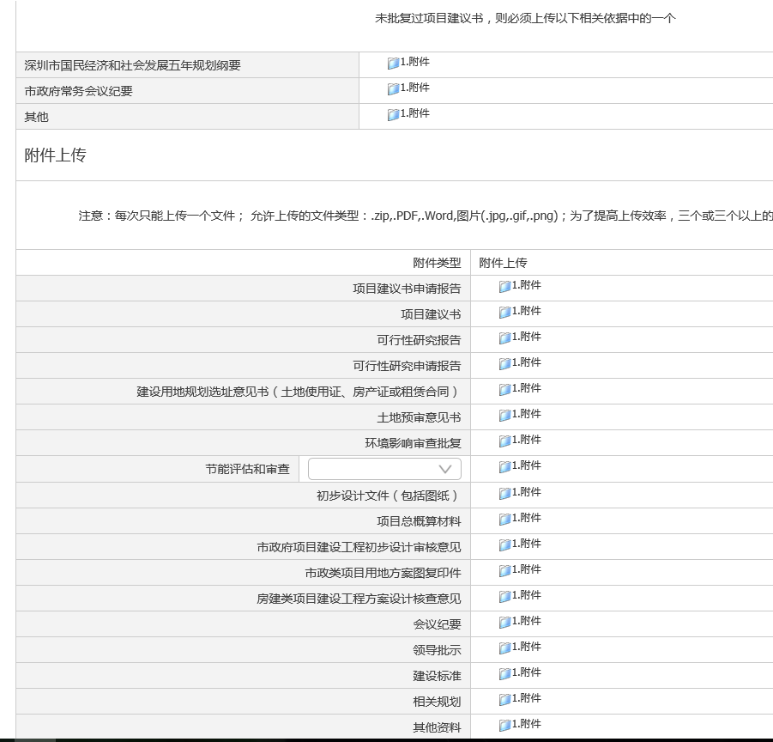
environmentalEffectOriginal | String | 2 | 环境影响评价报告是否有原件 | 9=是，0或者空=否
environmentalEffectCopy | String | 2 | 环境影响评价报告是否有复印件 | 9=是，0或者空=否
landPlanningLicenseCount | Integer |  | 用地规划许可证份数 |  | 对应“建设用地规划选址意见书（土地使用证、房产证或租赁合同）”
landPlanningLicenseOriginal | String | 2 | 用地规划许可证是否有原件 | 9=是，0或者空=否
landPlanningLicenseCopy | String | 2 | 用地规划许可证是否有复印件 | 9=是，0或者空=否
geologicalSurveyCount | Integer |  | 地质勘察报告份数 |  | 对应“土地预审意见书”
geologicalSurveyOriginal | String | 2 | 地质勘察报告是否有原件 | 9=是，0或者空=否
geologicalSurveyCopy | String | 2 | 地质勘察报告是否有复印件 | 9=是，0或者空=否

descriptionDesignCount | Integer |  | 设计说明份数 |  | 看不出来对应那个
descriptionDesignOriginal | String | 2 | 设计说明是否有原件 | 9=是，0或者空=否
descriptionDesignCopy | String | 2 | 设计说明是否有复印件 | 9=是，0或者空=否
projectBudgetCount | Integer |  | 工程概算书份数 |  | 对应“项目总概算材料”

projectBudgetOriginal | String | 2 | 工程概算书是否有原件 | 9=是，0或者空=否
projectBudgetCopy | String | 2 | 工程概算书是否有复印件 | 9=是，0或者空=否
preliminaryDrawingCount | Integer |  | 初步设计图纸份数 |  | 看不出来对应那个
preliminaryDrawingOriginal | String | 2 | 初步设计图纸是否有原件 | 9=是，0或者空=否
preliminaryDrawingCopy | String | 2 | 初步设计图纸是否有复印件 | 9=是，0或者空=否
constructionDrawingsCount | Integer |  | 施工设计图纸份数 |  | 看不出来对应那个
constructionDrawingsOriginal | String | 2 | 施工设计图纸是否有原件 | 9=是，0或者空=否
constructionDrawingsCopy | String | 2 | 施工设计图纸是否有复印件 | 9=是，0或者空=否

